Sheet1
TEMA | PREGUNTA | RESPUESTA | JUSTIFICACIÓN
Tamaño del | ¿Cuántas filas y columnas tiene? | 117 filas 13 columnas | Tanto con comando python en kaggle como descargando el CSV y contabilizando manualemente, el resultado es el especificado en el cambpo respuesta de esta fila. import pandas as pd df = pd.read_csv('/kaggle/input/cybersecurity-incidents-dataset/LossFromNetCrime.csv') filas, columnas = df.shape print(f"Número de filas: {filas}") print(f"Número de columnas: {columnas}") | 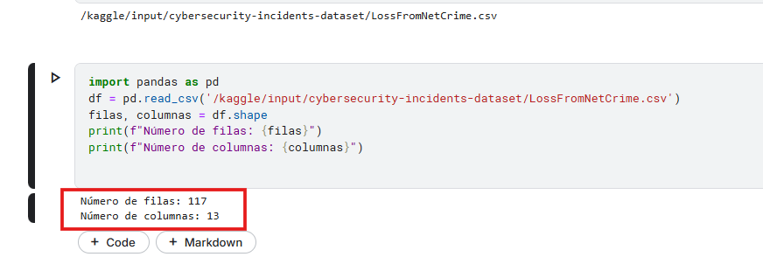
 | ¿Es suficiente para el nálisis? | Si Pesa 10.8 KB | Si ya que muestra desde 2019 al 2024 los Compliants y Losses
Formato de los datos | ¿Está en CSV, JSON, SQl u otro ormato? | CSV | El archivo del Dataset esta en formato CSV, al descargarlo se muestra tambien en este formato
 | ¿Es fácil de procesar? | Si | Si porque la data esta ordenada por columnas por año.
Etiquetado | ¿Los datos tienen etiquetas claras? | Si | Las etiquetas estan claras, p. ej: Country 2019_Complaints 2019_Losses
 | ¿Hay valores faltantes o datos inconsistentes? | No | El CSV descargado esta completo en las celdas correspondientes, la data es coherente
Fuente y Credibilidad | ¿Quién creó el dataset? | huzpsb | Es la persona que creo el DataFrame según muestra Kaggle huzpsb Student at WHU Wuhan, Hubei, China Joined 2 years ago · last seen 5 days ago
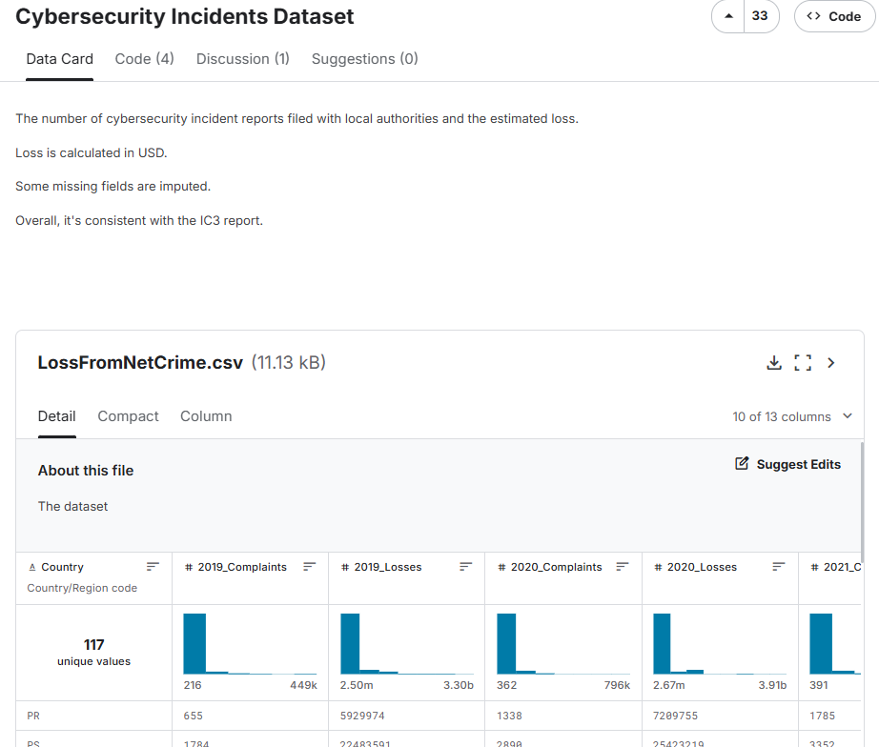
 | ¿Está bien documentado? | Si | Tiene la explicación de qué muestra la pérdida calculada en dólares (USD)

